Sheet1
Hướng dẫn Set Multiple Startup Projects

- Mặc định Solution chỉ là Single Startup Project

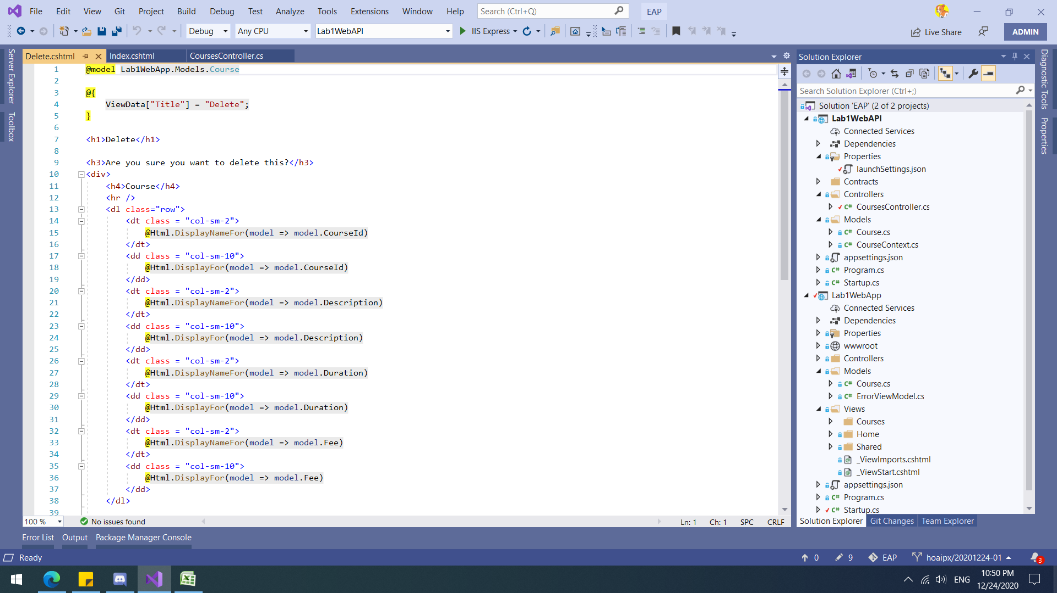

- THỰC HiỆN

B1: Chuột phải vào Solution -> Properties

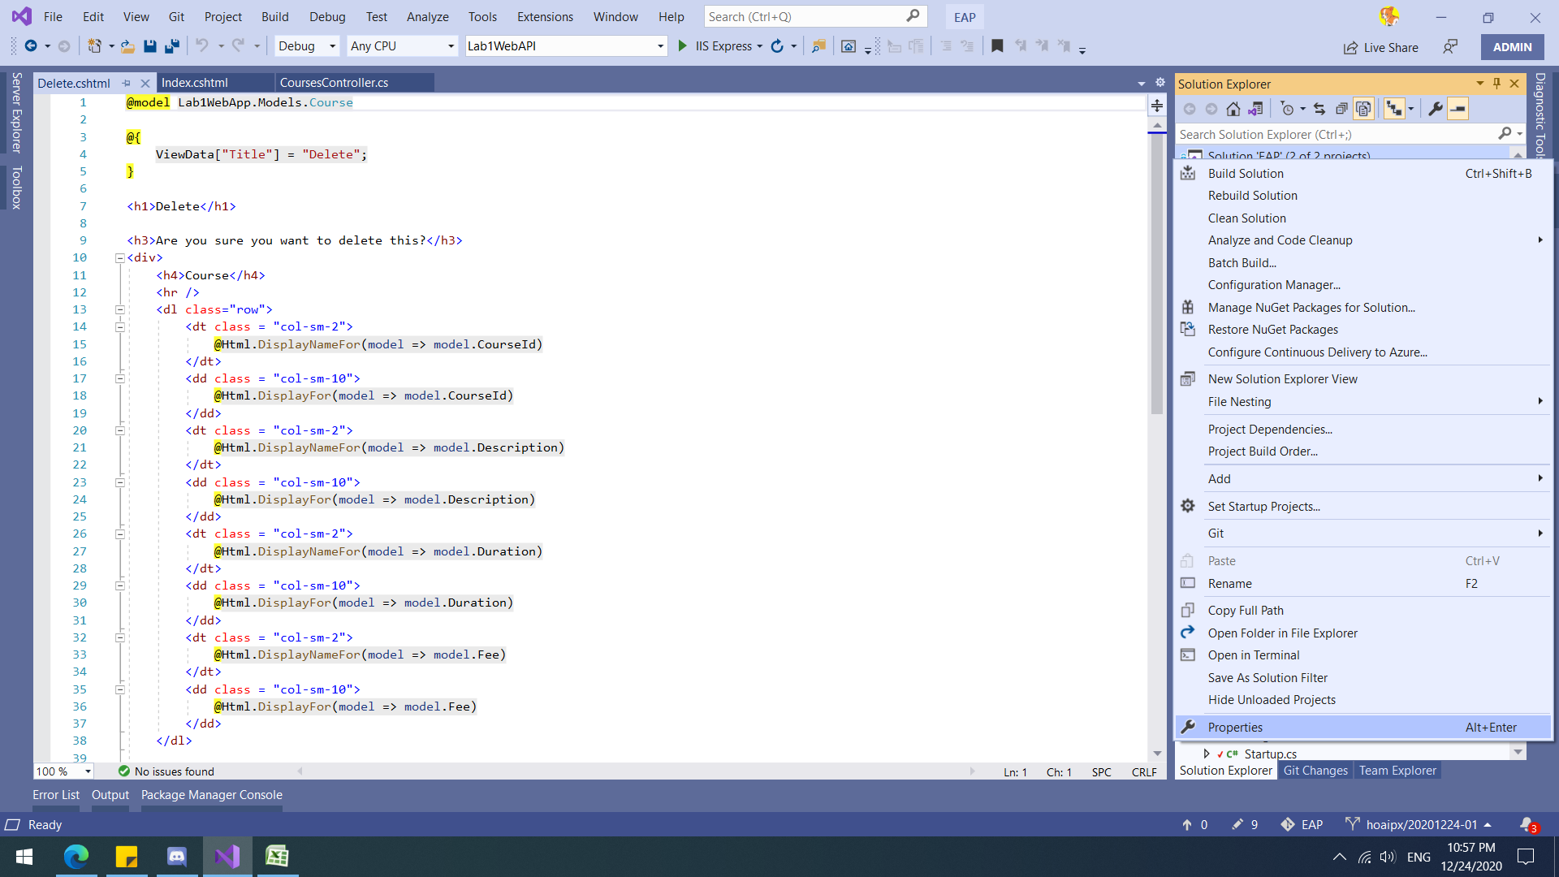

B2: Common Properties -> Startup Project -> Chọn Multiple starup projects

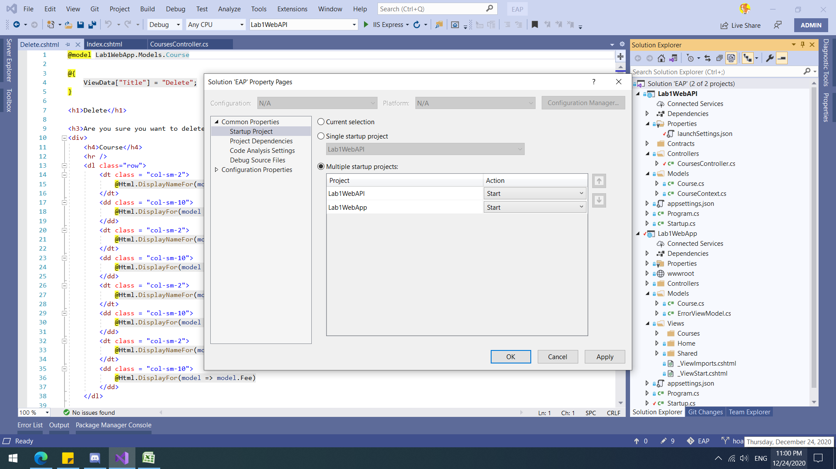

B3: Cấu hình file launchSettings.json -> tắt khởi động trình duyệt phía APIs

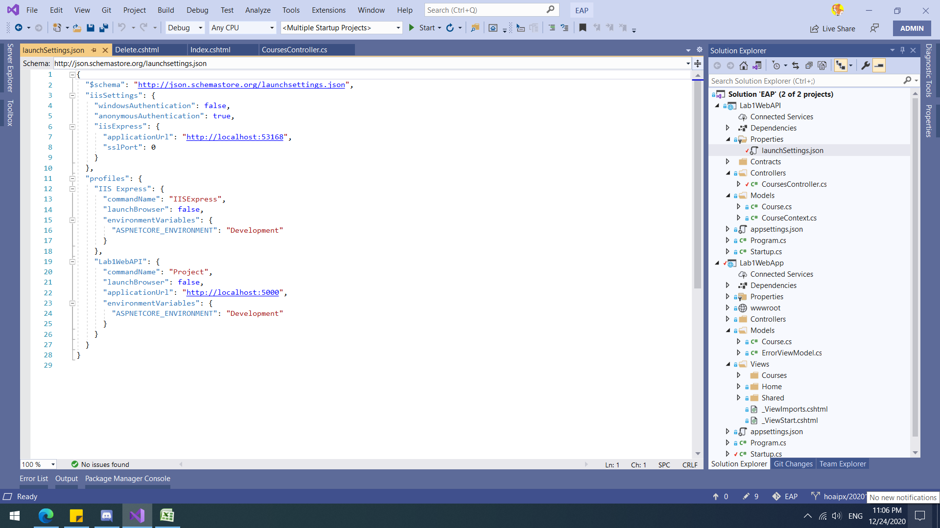

B4: Ctrl + F5 để chạy

